Worksheet
Изображение* | ID | Код | Артикул* | Название товара* | Цена, руб.* | Основной | Удаленный | В пути | 0 | Ваш заказ
Вентиля и задвижки запорно-регулирующие
Вентили муфтовые VALTEC
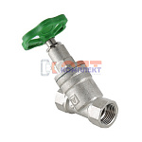 | 811100 | VLC-451001 | VT.052.N.04 | Вентиль прямоточный запорно-регулировочный 1/2" (7 /84шт) | 923.00 руб. | 6 | >100 | 0 | шт | 0
 | 811101 | VLC-451002 | VT.052.N.05 | Вентиль прямоточный запорно-регулировочный 3/4" (4 /48шт) | 1 845.00 руб. | 3 | >50 | 0 | шт | 0
 | 811102 | VLC-451003 | VT.052.N.06 | Вентиль прямоточный запорно-регулировочный 1" (4 /32шт) | 2 897.00 руб. | >10 | >50 | 0 | шт | 0
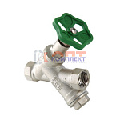 | 811103 | VLC-451004 | VT.053.N.04 | Вентиль прямоточный с косым фильтром 1/2" (6 /60шт) | 1 295.00 руб. | 0 | >10 | 0 | шт | 0
 | 811104 | VLC-451005 | VT.053.N.05 | Вентиль прямоточный с косым фильтромй 3/4" (4 /32шт) | 2 269.00 руб. | 0 | >25 | 0 | шт | 0

